Blad1
Kunstwerkpaspoort |  |  |  |  | Versie | 1.0
 |  |  |  |  | Datum | 2016-11-25

Beheergegevens kunstwerk |  |  | Locatie/gemeente: Breda, spoorviaduct over de Doornboslaan
SAP-nummer | 10592913 |  | 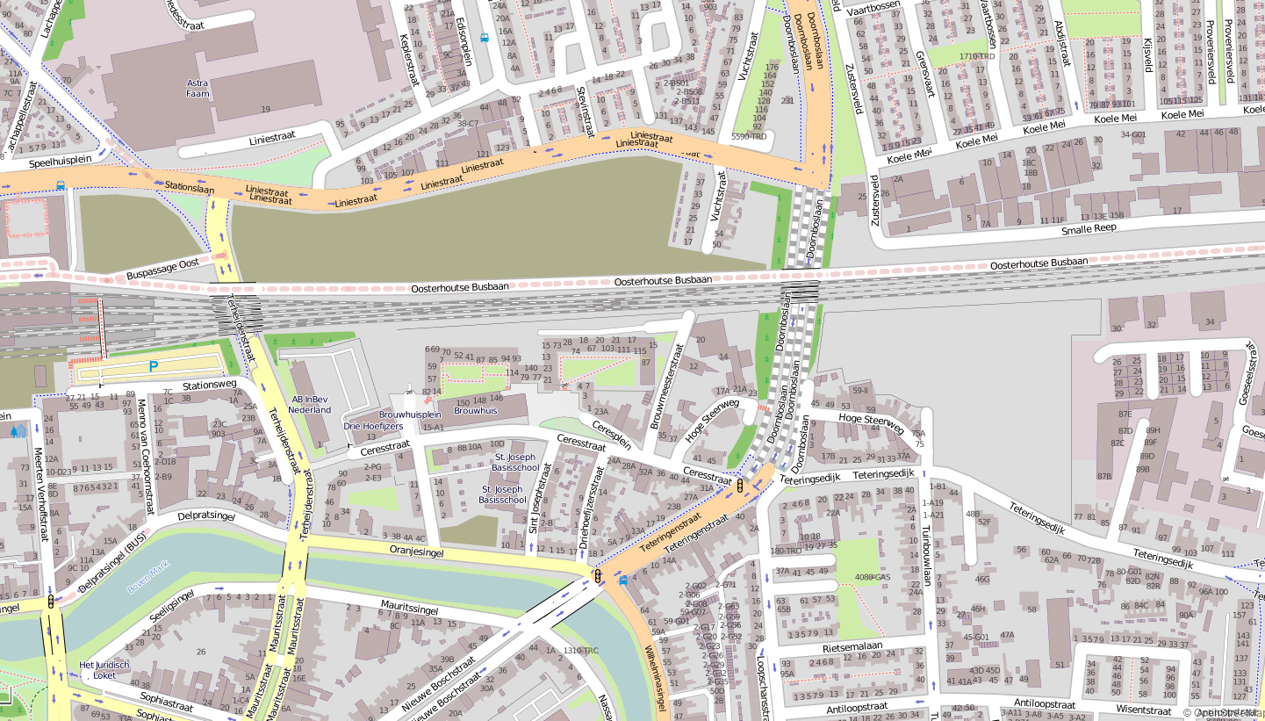
PGO-contractgebied | 20
Kunstwerknummer | KW20-544-0020
Kunstwerknaam | Spoorviaduct Doornboslaan
Wegbeheerder | Gemeente Breda
Emplacement | Bd
Lijn- / Geocode | 544
Kilometrering (km) | 1.468
RDX / RDY - coördinaten | 113730.43,400936.41
Bouwjaar | 1969/-70
Renovatie | 2015/-16; Vervanging folieconstructie + aanleg HOV-viaduct noordzijde
Baanclassificatie (baanurgentie) | Hoog
Functie | Ongelijkvloerse spoorkruising / onderdoorgang (verdiepte weg)
Foto kunstwerk
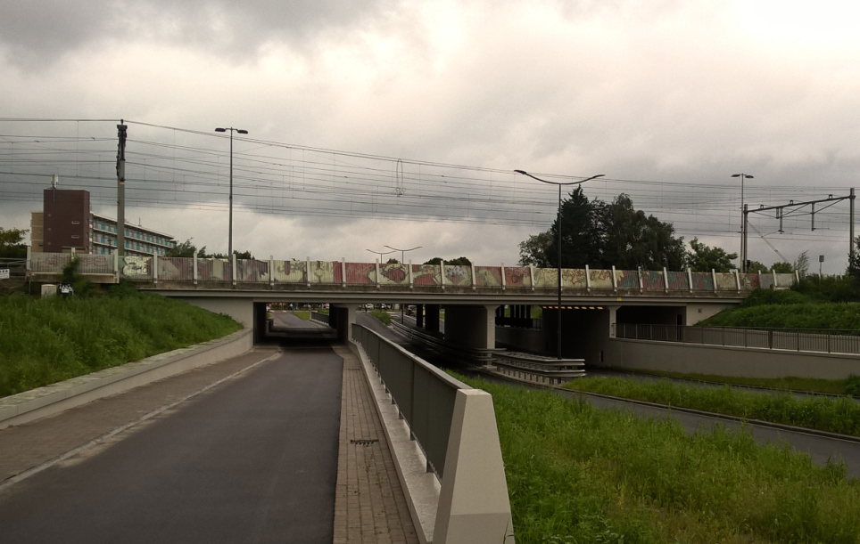

Kenmerken kunstwerk
Lengte (origineel, na renovatie) | Lg. haaks op as Doornboslaan: 32,3m, Lg. langs dek incl. vleugels: 42,8m |  | Constructietype | Spoorviaduct, gewapend betonnen dek op 5 steunpunten (tunnelmoot), dek monoliet verbonden aan wanden tussen rijbanen, fietspaden en wanden 'landhoofden'; Statisch onbepaald
Breedte (origineel, na renovatie) | 21,8 m.
Constructiehoogte (BS tot OK dek) | 1,35 m. |  | Elektrificatie (V) | 1500V DC
Dekdikte (excl. Verharding) | Vast/Variabel | 0,60 tot 0,75m. | Montering en dektype | Plaatvormige dekconstructie
Aantal overspanningen | 4 st. |  | Aantal dekken | 1 spoordek | Materiaal | Beton
Lengte hoofdoverspanning | 2 st. | 8,775 m. | Type oplegging | Geen | Aantal: | -
Lengte zij-overspanningen | 2 st. | 5,525 m. | Voegovergang | Geen | Type | Dek monoliet aan wand
Betonkwaliteit | Bekend | K250; c = 35mm | Aantal sporen | 4 st. | Hoh afstand: | Onbekend
Staalkwaliteit (wapening) | Bekend | QR24 | Scheve kruising | Ja | Graden | 79ᵒ
Doorrijhoogte auto / fiets | 4,20 m. / 2,60 m. |  | Materiaal leuning | Geen leuning, geluidscherm aangebracht medio 2005, medio 2017 wordt geluidscherm verwijderd en vervangen door nieuw hoger geluidscherm.
Dimensies balkrooster (lxbxh) | N.v.t. (geen balkrooster)
Beoordeling Constructieve Veiligheid
Ontwerpnorm | Conform berekening VOSB 1967 |  | Overige belastingen
Ontwerpbelasting | Conform berekening VOSB 1967; laststelsel 2x3x15 ton + 8 ton/m1 |  | Ballastbed / Dir. spoorstaaf bevestiging | Doorgaand ballastbed | Dikte (in m.) | 0,5 - 0,6 m.
Ontwerpsnelheid | 140 km/h |  | Gronddekking | Geen gronddekking | Dikte (in m.) | -
Wapeningsconfiguratie bekend? | Ja, wapeningstekeningen aanwezig |  | Uitbreidingen | Geluidscherm, aangebracht na spooruitbreiding 2005
 | In de gevonden berekening is uitgegaan van laststelsel conform de VOSB 1967 volgens art. 6 sub a, te weten: Voor een beschouwing van de constructieve veiligheid wordt verwezen naar het rapport van ProRail RAP 00115 met titel 'Spoorbelastingen op bruggen, verleden tot heden (2009)', versie 001, datum van kracht 01-04-2009. In deze rapportage is een vergelijking, middels equivalente Qm en Qv-lijnen, opgesteld van alle normen en spoorbelastingen uit het verleden tot 2009. De vigerende spoorbelasting volgens de Eurocode is nog niet in RAP00115 opgenomen. Als ontwerpnorm VOSB 1967 als ontwerpnorm is aangehouden, dan valt te concluderen: Buigcapaciteit: bij een overspanning van 5,5 - 9,0 m. is V.O.S.B. 1938 de maatgevende belasting Dwarskrachtcapaciteit: bij deze overspanning is de V.O.S.B. 1938 eveneens maatgevend. Hoe de vigerende spoorbelastingen anno 2016 zich verhouden tot deze Qm- en Qv-lijnen is nog onbekend. De onbekendheid van de ontwerpbelastingen vormt een risico t.a.v. de constructieve veiligheid.
Risicoprofiel / risicoaspecten | Risicoprofiel o.b.v. bureaustudie | Risicoprofiel na opname (oktober 2016) | Toelichting op beoordeling risicoaspecten (resultaat opname)
Leeftijd kunstwerk |  |  | De leeftijd van het kunstwerk bedraagt anno 2016 ruim 46 jaar (bouwjaar 1970)
Constructieve veiligheid |  |  | Zie opmerking t.a.v. constructieve veiligheid hierboven.
Aantastingen / Schades |  |  | Geen aantastingen aangetroffen, geen redenen waargenomen voor een verhoogd risico t.a.v. aantastingen/schades
Lekkage |  |  | Geen lekkages waargenomen, enkel op regelmatige afstanden in de wanden krimpscheuren, niet watervoerend
Waterhuishouding |  |  | Ontwerp WHH behoeft onderhoud, systeem functioneert deels, maatregel worden op korte termijn uitgevoerd.
Oplegging dek | N.v.t. | N.v.t. | Geen opleggingen, spoordek monoliet verbonden aan wanden. KW betreft een monoliete constructie.
Voegovergang / dilatatievoegen | N.v.t. | N.v.t. | Geen voegovergangen, spoordek monoliet verbonden aan wanden. KW betreft een monoliete constructie.
Overgang kunstwerk-aardebaan |  |  | Geen stootplaten aanwezig; i.c.m. waterhuishoudingsproblematiek en beheer blijft dit een aandachtspunt.
Aanrijding constructie |  |  | Doorrijhoogte van spoorviaduct Doornboslaan is beperkt (ca. 4,2m); geen bebording aanwezig, risico op aanrijding!
Arbo-veiligheid (V&G / VGM) |  |  | Buiten risico's t.a.v. treinverkeer/spoorse infra (uitsl. inzet personeel in bezit DVP) geen extra risico's geconstateerd
Aanvullende (specifieke) risicoaspecten
Leuning (conditie/conservering) | N.v.t. | N.v.t. | Oude geluidsschermen aanwezig, sterk vervuild, schermen worden op korte termijn vervangen (medio 2017)
Grondkerende constructies |  |  | Geen verhoogd risico t.a.v. grondkerende constructies (vleugelwanden) geconstateerd.
Opmerkingen na opname kunstwerk oktober 2016
De algehele indruk is dat de gehele onderdoorgang in een uitstekende staat verkeert. Er zijn geen ernstige gebreken of risico’s geconstateerd. De dekrand van het spoordek is aan beide zijden verweerd en vervuild door klimatologische aantasting. Ook de aanwezige oude geluidschermen zijn sterk vervuild met algen en klimatologische aanslag. De geluidschermen op het spoorviaduct over de Doornboslaan worden op korte termijn (medio 2017) vervangen door nieuwe hogere geluidschermen. De waterhuishoudingsproblematiek die zich tijdens de aanleg van het HOV viaduct voor en achter het spoordek heeft voorgedaan is verholpen. Maatregelen t.a.v. de hemelwaterafvoer van het spoordek (schoonmaken van het gehele spoordek, goten en de aansluiting van het spoordek op de aangebrachte HWA door de gemeente, zie foto) worden op korte termijn door ProRail uitgevoerd. De gehele onderdoorgang is door de gemeente in de eerste helft van 2016 na de voltooiing van het HOV viaduct aan de noordzijde en vervanging van de folieconstructie in de toeritten geheel gereinigd en geschilderd. Er zijn geen lekkages geconstateerd.
Documentatie
SAP basiskaart algemeen | 10592913 - SAP basiskaart algemeen.xlsx |  | Tekeningen | Bestaand_Doornboslaan_-_Overzicht_en_lengteprofiel_tunnel.pdf
Berekeningen | 000406229_Berekening onderdoorgang Doornboslaan.pdf |  |  | Bestaand_Doornboslaan_-_Doorsnede_en_lengteprofiel_viaduct.pdf
Bestek | Geen |  |  | Bestaand_Doornboslaan_-_Maatvoering_fundering.pdf
 |  |  |  | Bestaand_Doornboslaan_-_Wapening_dek.pdf
 |  |  |  | Bestaand_Doornboslaan_-_Wapening_fundering.pdf
 |  |  |  | Bestaand_Doornboslaan_-_Wapening_vloeren.pdf
 |  |  |  | Bestaand_Doornboslaan_-_Wapening_wanden.pdf
 |  |  | Inspecties | Inspectierapport spoorviaduct Doornboslaan_april 1988.pdf
 |  |  |  | Inspectierapport spoorviaduct Doornboslaan_dec. 1998.pdf
Advies
1) Nader onderzoek naar constructieve veiligheid is o.b.v. leeftijd, constructietype en geen geconstateerde mechanische of constructieve schadepatronen op korte termijn niet direct noodzakelijk. Op de middel lange termijn kunstwerk (5- tot 7-jaar) wordt geadviseerd een globale beschouwing te doen nadat ProRail de Qm- en Qv-lijnen van de spoorbelastingen conform de huidige vigerende Eurocode heeft uitgewerkt.
2) Geadviseerde beheersmaatregelen uit het oplossingenbuffet conform onderzoeksrapportage Movares 'D90-MGE-KA-1600264, Eindrapportage waterhuishouding Doornboslaan', status Definitief, versie 1.0 d.d. 26-07-2016 op korte termijn uitvoeren om het risico t.a.v. het functioneren van de waterhuishouding te beheersen.
3) Bebording aanbrengen hoogtebeperking Doornboslaan i.v.m. 'beperkte' doorrijhoogte (4,2m obv bureaustudie).

